SouceTreeインストール
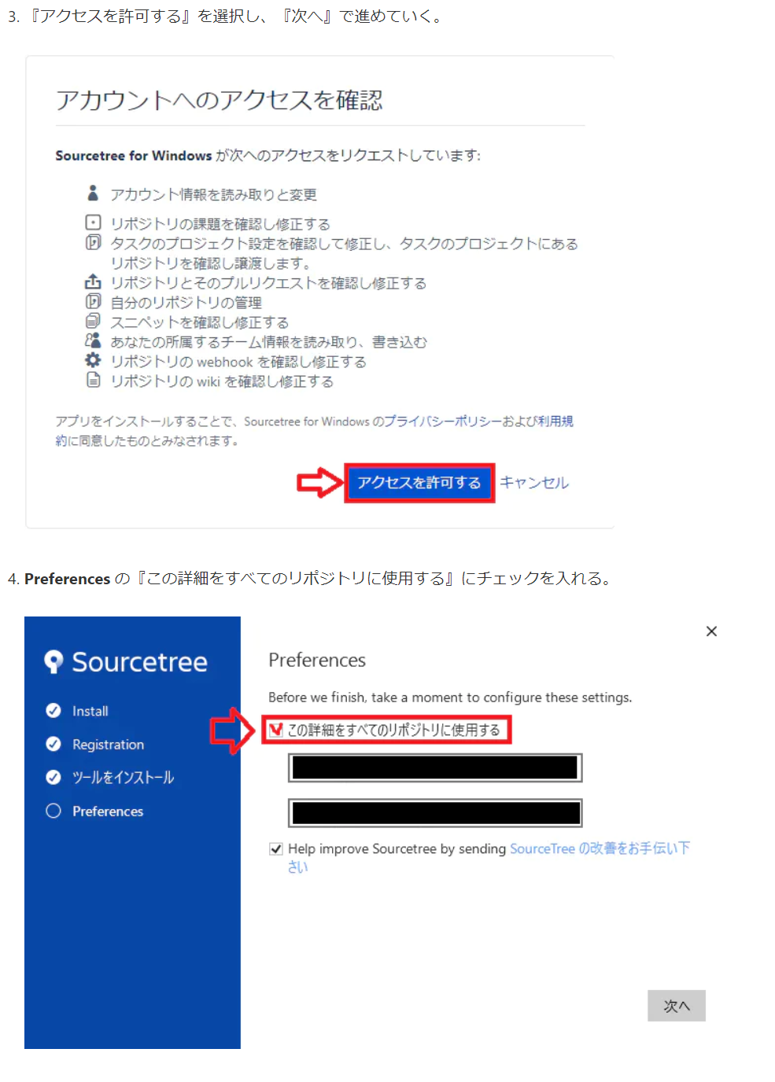
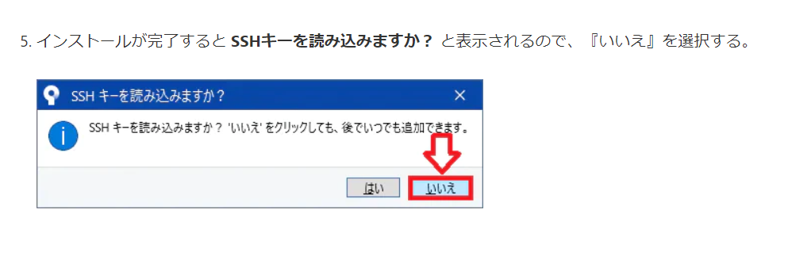
SouceTreeインストール方法

 | 下記URLからダウンロード
 | https://ja.atlassian.com/software/sourcetree

 | 手順参考URL
 | https://qiita.com/mitashun/items/2727a2f065aeb0ef7eaa

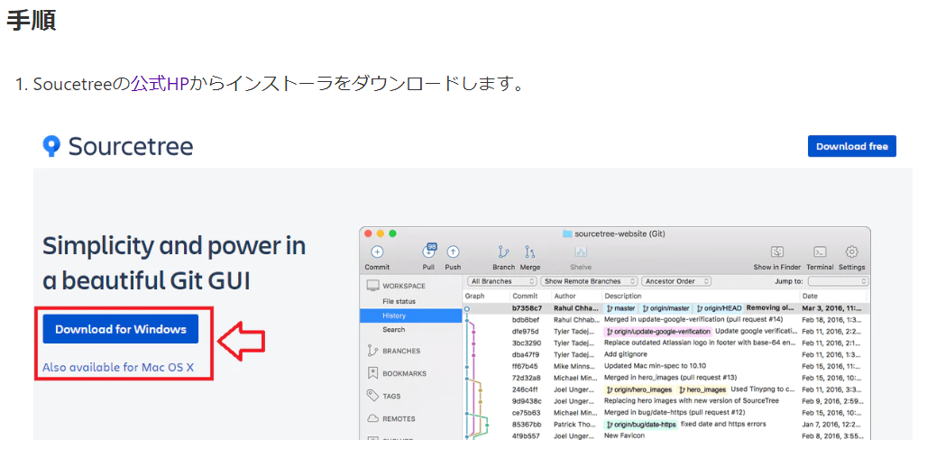

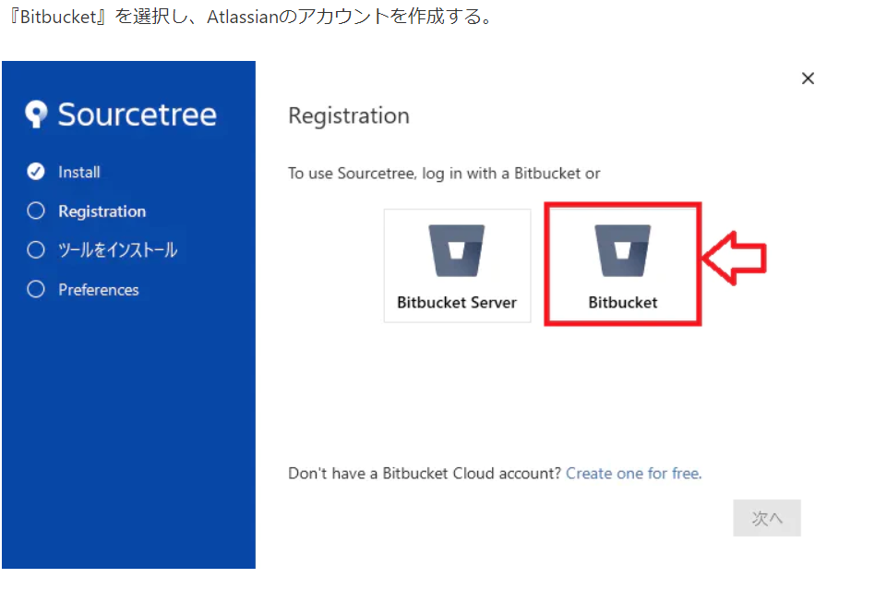

 |  | 届いたメールでログイン後左記のボタンをクリック

 |  |  | アカウントを持っていない場合作成

SouceTreeからテーマをpull
SouceTreeからテーマをpull

 | 新しいタブをクリックし、Cloneを押下
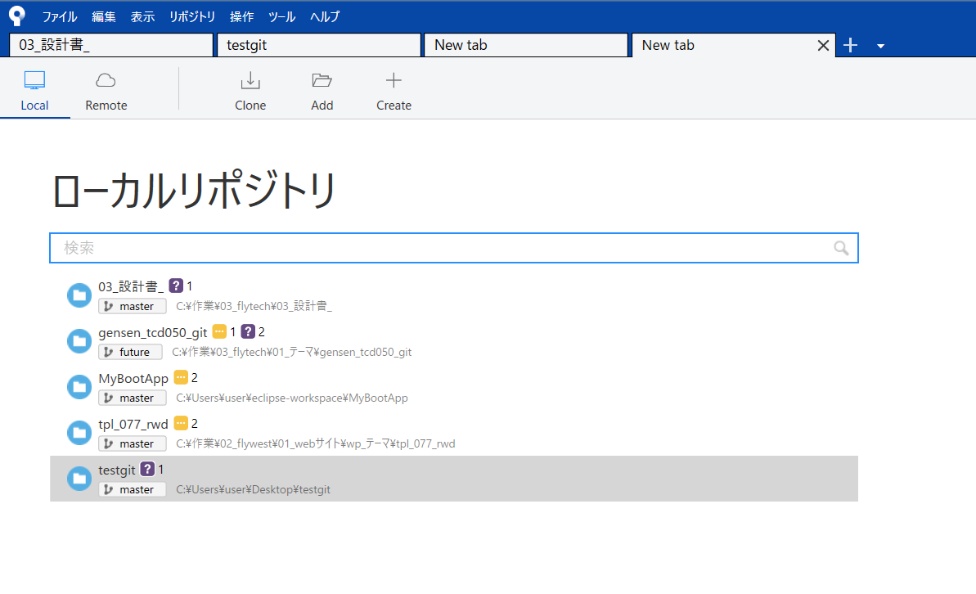

 |  | 青色で囲んでいる部分に下記を入力
 |  | https://github.com/kurikenta92/flywestlessonj.git

 |  | 赤色で囲まれた部分は保存したいディレクトリを指定(どこでもいい)
 |  | その後、クローンボタンを押下
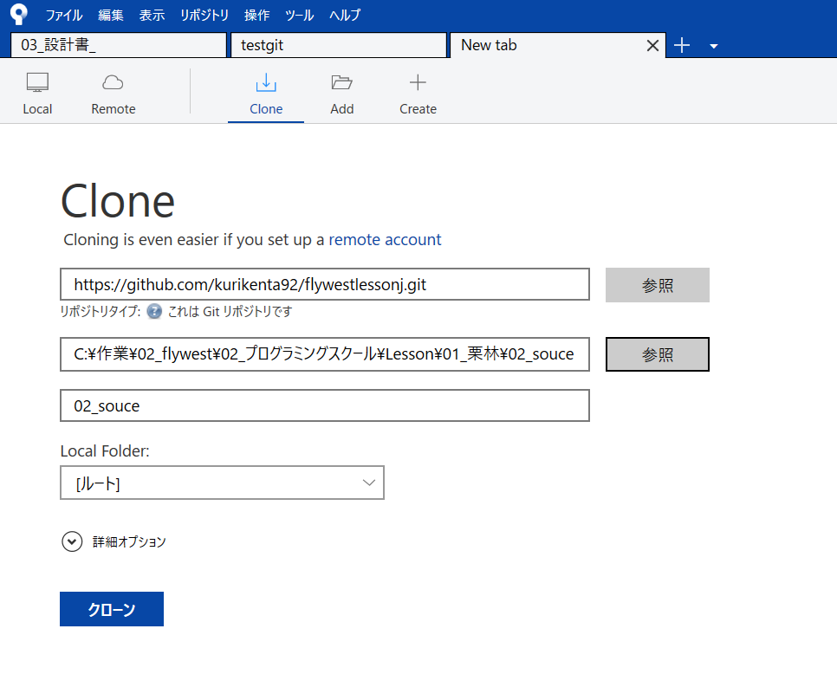

SouceTreeからテーマをpush

 |  | クローンしたファイルを修正し、SouceTreeのファイルステータスを開く
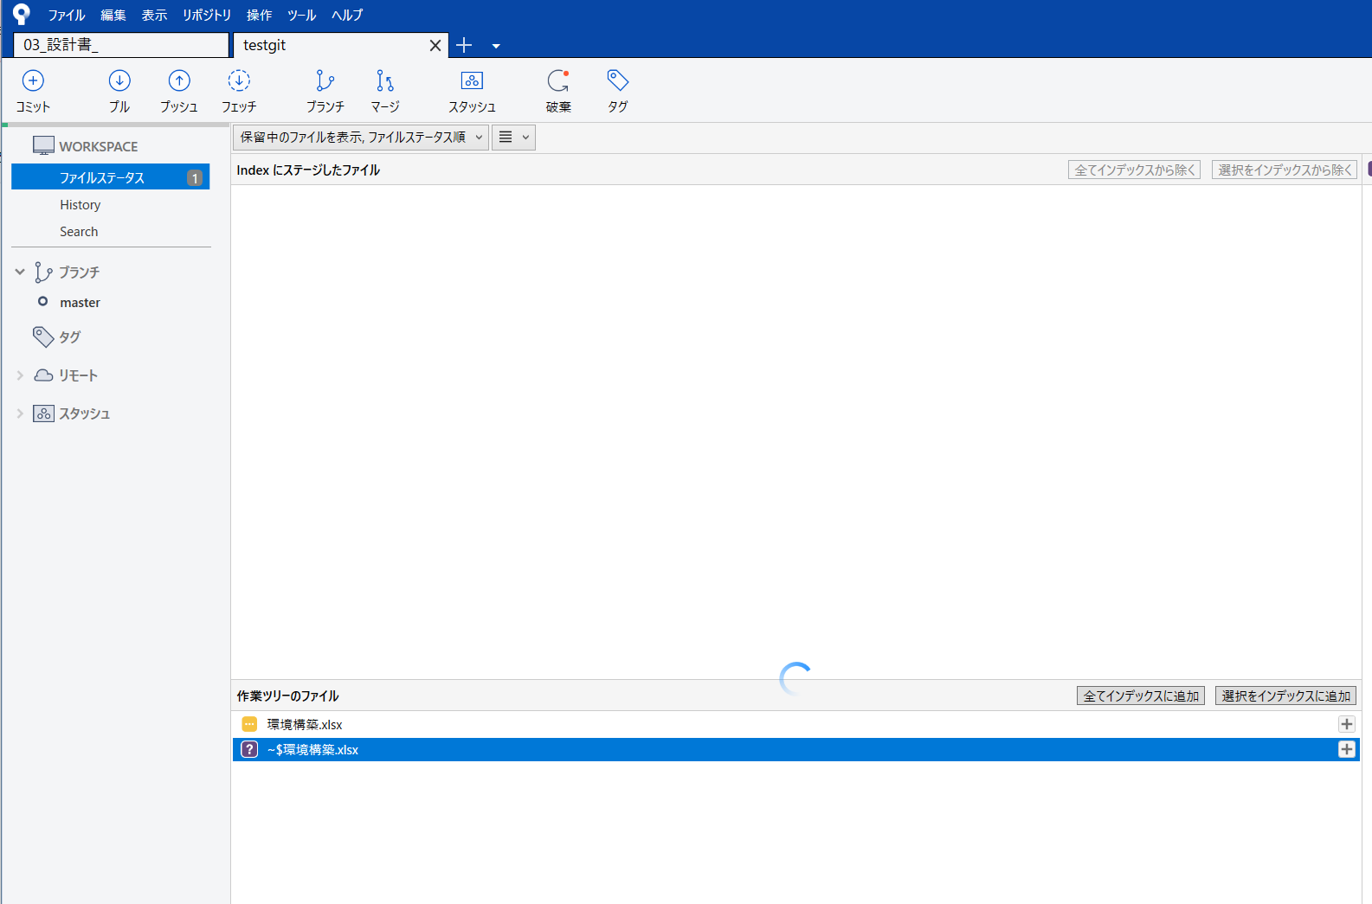

 |  | +ボタンをクリックし、変更後すぐにプッシュするにチェック
 |  | その後、コミットボタン押下
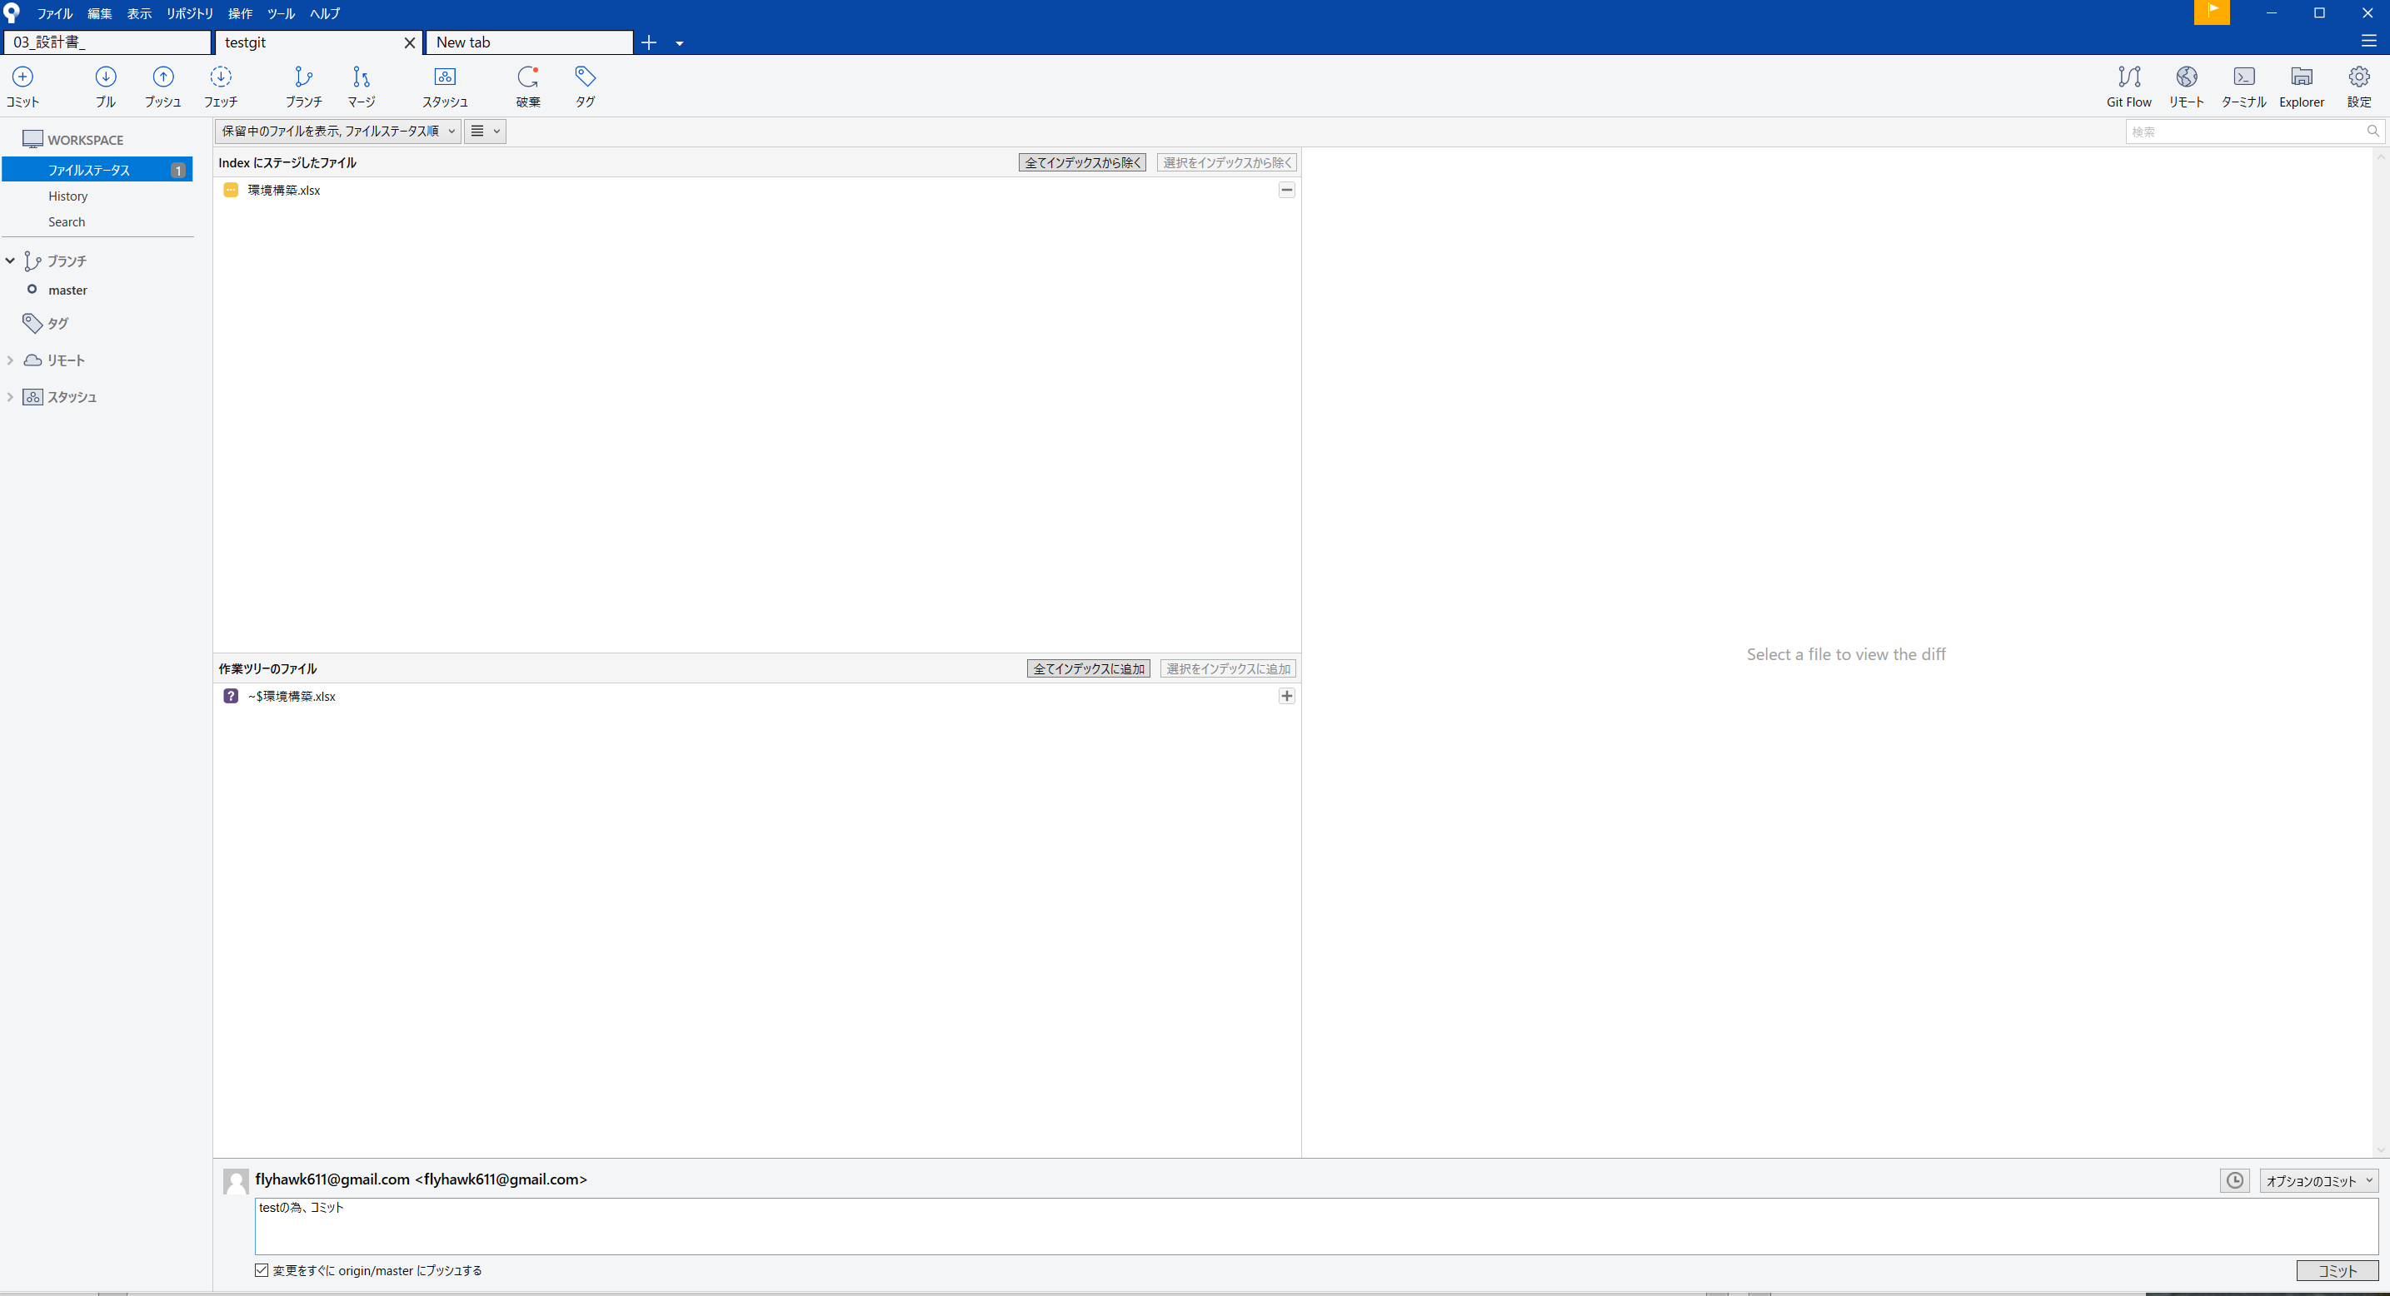

 |  | Githubにログインしてとメッセージが出てくるのでログイン

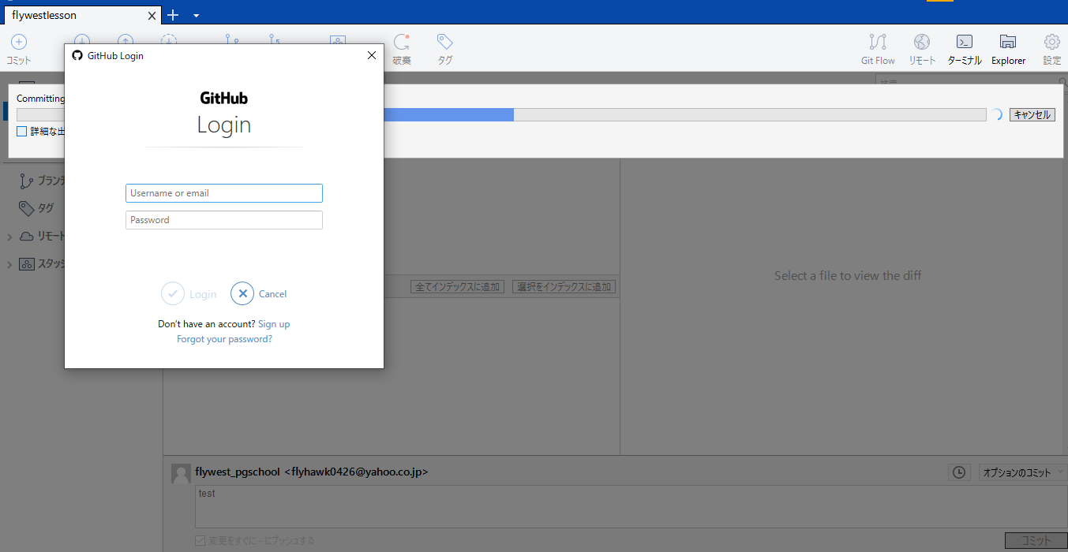

 |  | コミットが完了したか確認
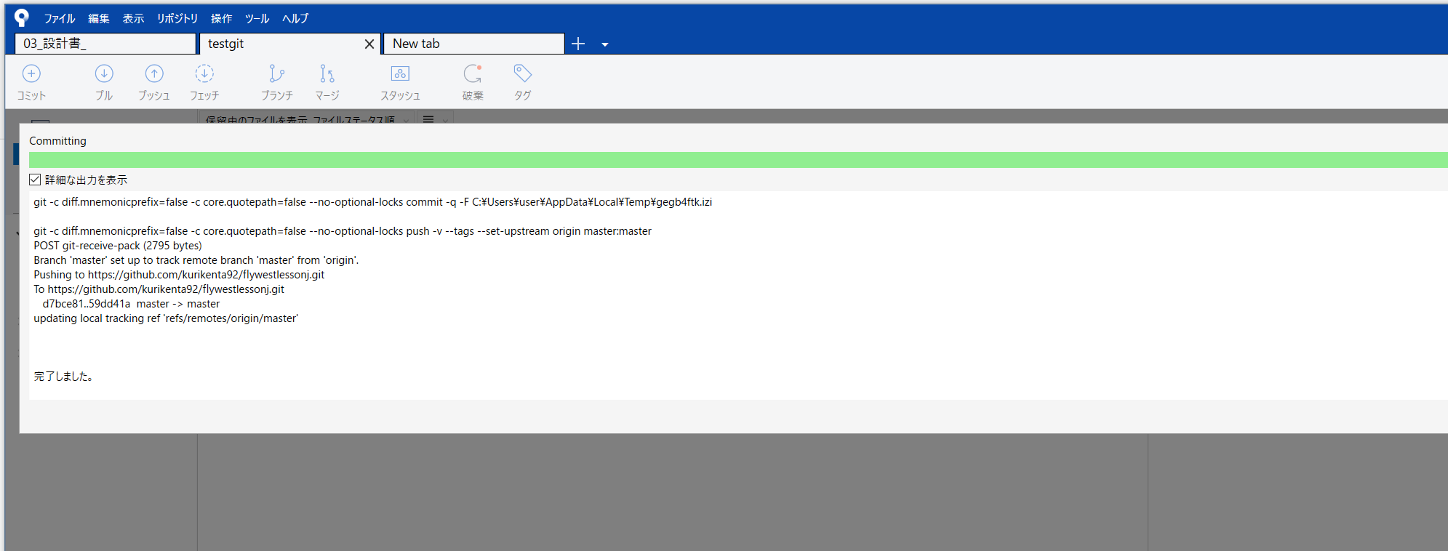

 |  | Historyで先ほど入力した文字が出てたらOK
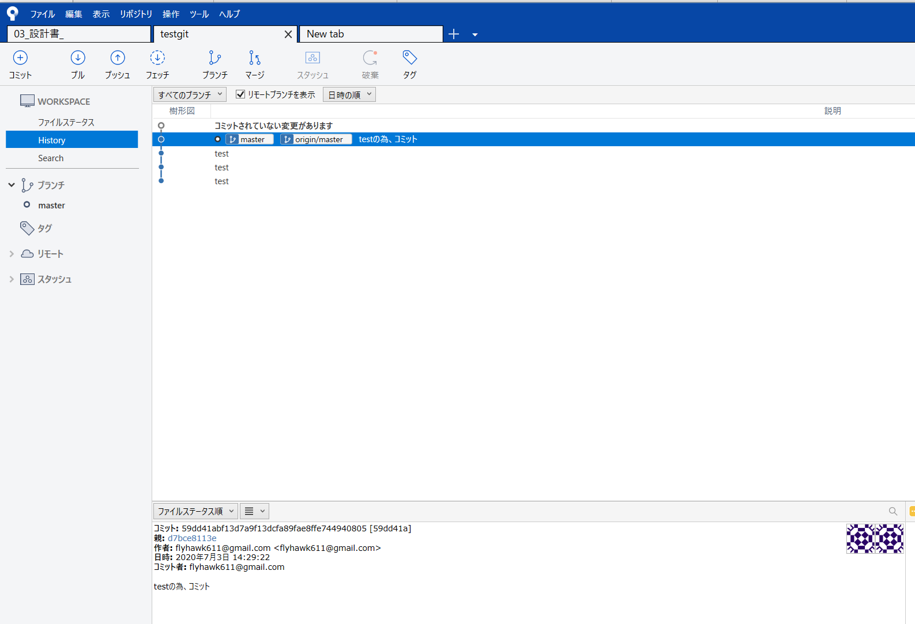

※変更したファイルは元に戻して再度コミットしてください

SouceTreeからDocumentをpull
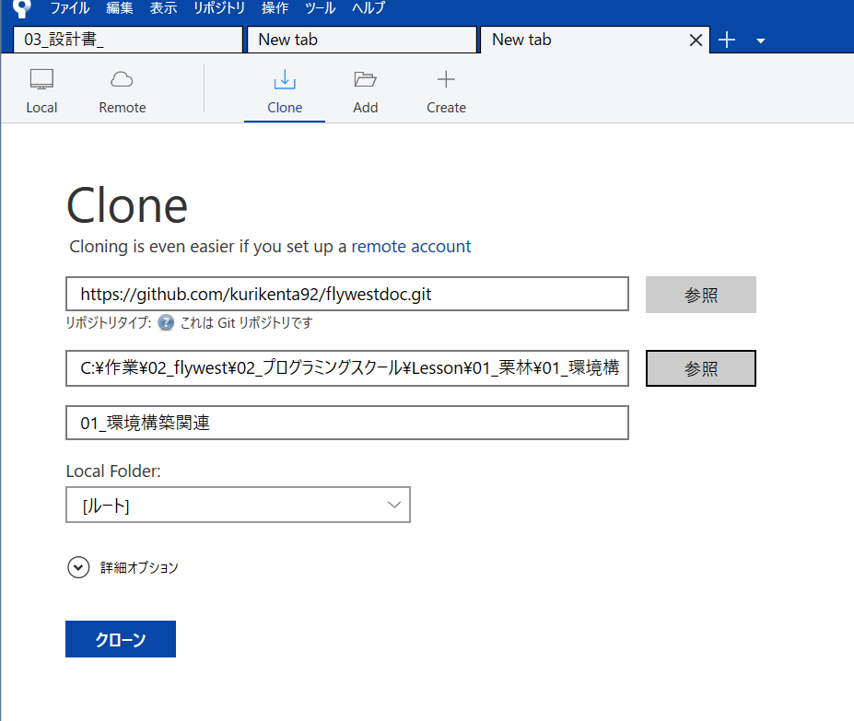
SouceTreeからDocumentをpull

 | 新しいタブをクリックし、Cloneを押下
 | https://github.com/kurikenta92/flywestdoc.git

 | SouceTreeからテーマをpull | と同じようにクローンする

FTP設定
FTP接続方法

 | XFREE FFFTPの設定方法
 |  |  | https://www.xfree.ne.jp/manual/man_ftp_ffftp_setting.php

 | XFREE FileZila 設定方法
 |  |  | https://www.xfree.ne.jp/manual/man_ftp_filezilla_setting.php

 | FTPアカウント
 |  | FTPアカウントID ：adsgdfg.wp.xdomain.jp
 |  | パスワード ：44lljnsz1r35

 | サーバー情報
 |  | ホスト名 |  | sv9.wp.xdomain.ne.jp
 |  | IPアドレス |  | 157.112.147.10
 |  | PHPバージョン |  | 7.4.x、7.3.x、7.2.x、7.1.x、7.0.x、5.6.x
 |  | ネームサーバー1 |  | ns1.xdomain.ne.jp
 |  | ネームサーバー2 |  | ns2.xdomain.ne.jp
 |  | ネームサーバー3 |  | ns3.xdomain.ne.jp

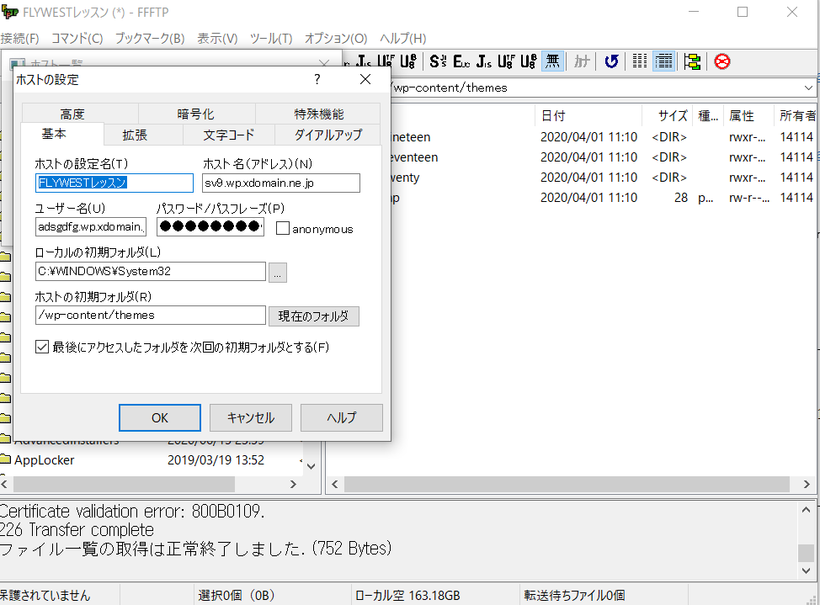

テーマのある階層まで移動

 |  | 下記の階層に移動
 |  | /wp-content/themes/tpl_077_rwd

 |  | ※右側がサーバー
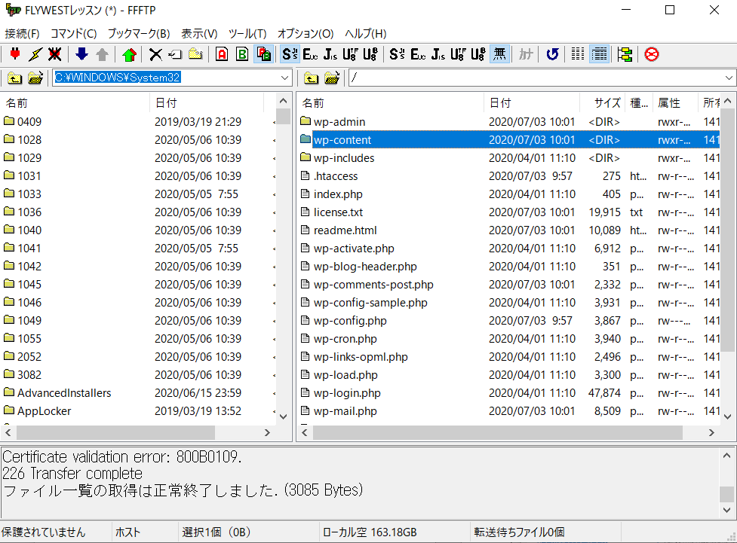

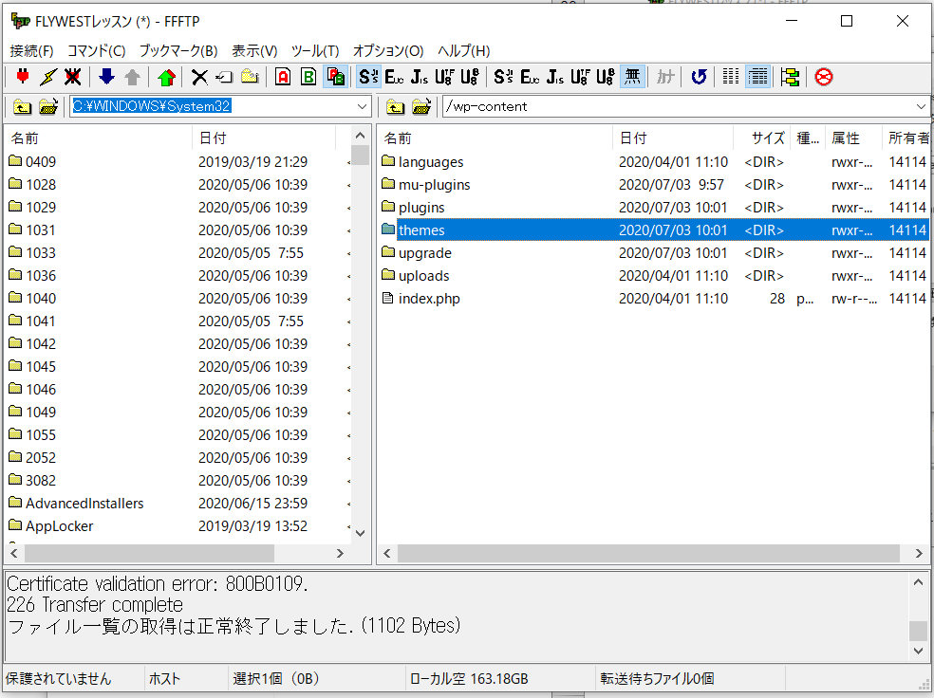

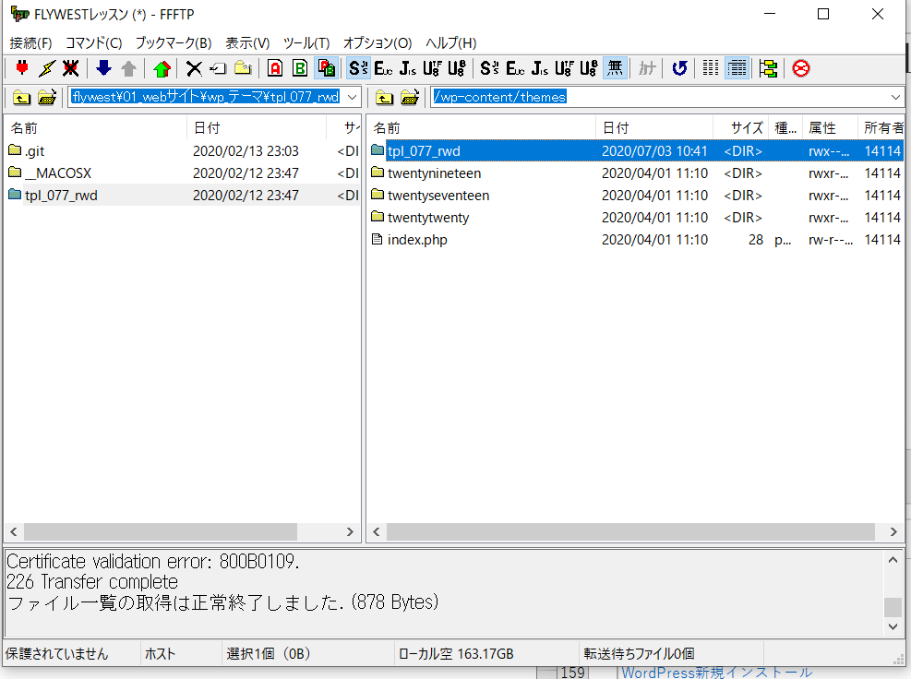
 |  | テーマごとにフォルダが切られてある

wordpressログイン手順
Wordpress管理画面ログイン手順

 | 下記にログインし、ユーザー名とパスワードを入力する
 | http://adsgdfg.wp.xdomain.jp/wp-admin/

 | ID | kurikenta
 | Pas | kurikun92kenta
 | Mail | kurikenta92@gmail.com

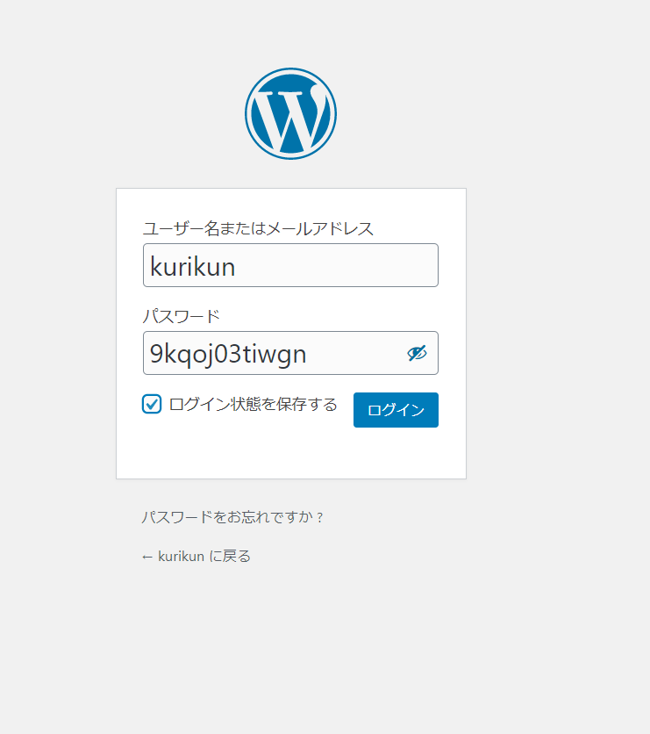

 | [サイトURL] http://adsgdfg.wp.xdomain.jp/
 | [ブログ管理ツール] http://adsgdfg.wp.xdomain.jp/wp-admin/

管理者用パスワード
 | 管理ユーザ： |  | kurikun
 | パスワード： |  | 9kqoj03tiwgn

phpmyadminログイン手順
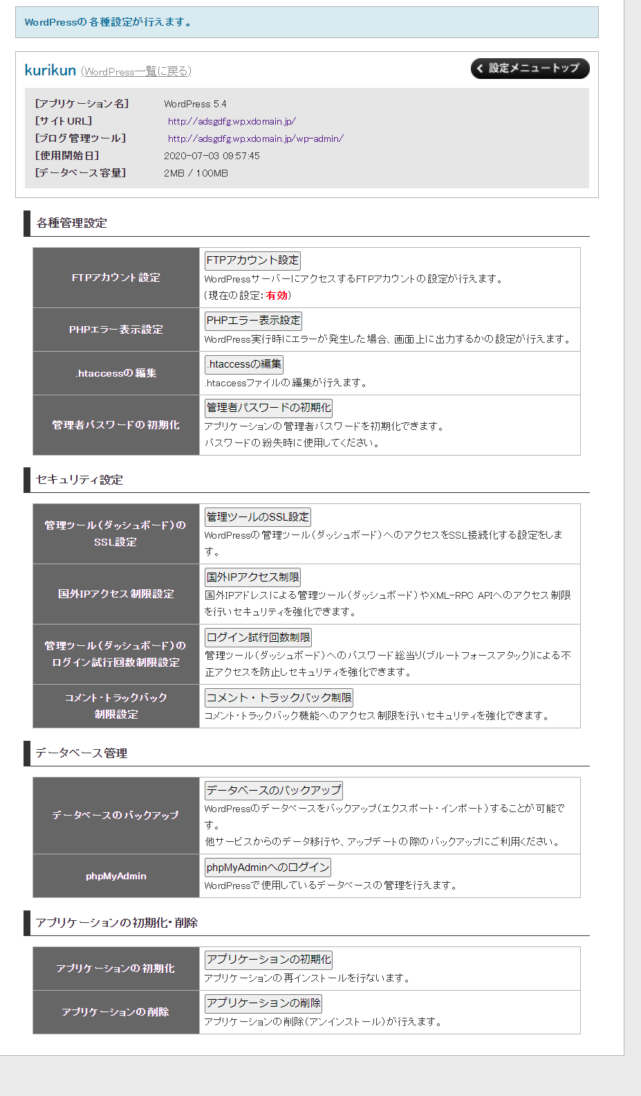
phpmyadminログイン手順

 | ※参考URL
 | https://www.xfree.ne.jp/manual/man_blog_phpmyadmin.php

 | 下記URLにてログイン
 | https://www.xfree.ne.jp/login/member.php
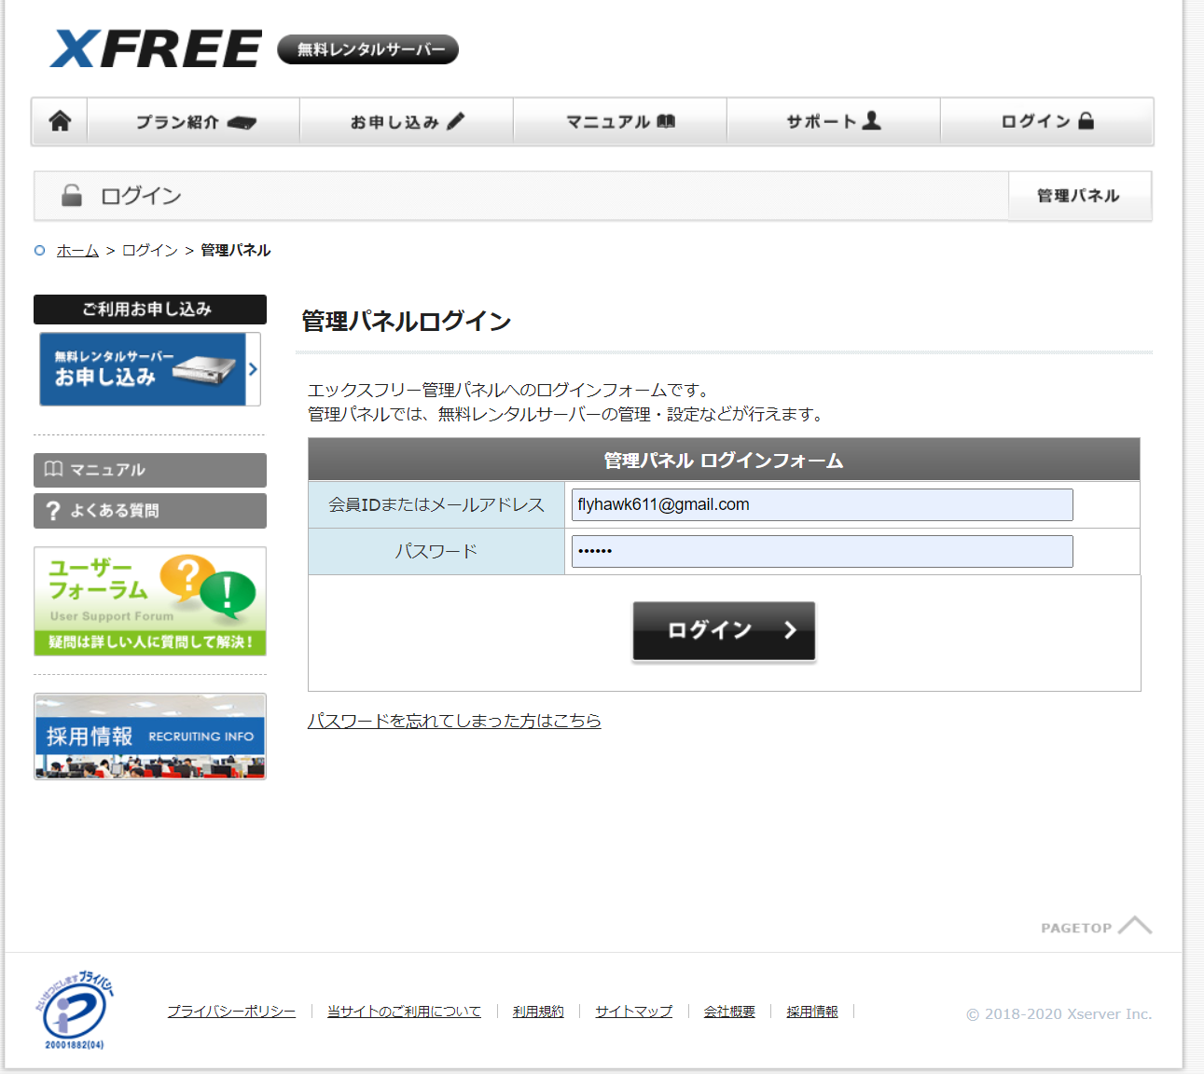

 | 管理パネルログイン押下
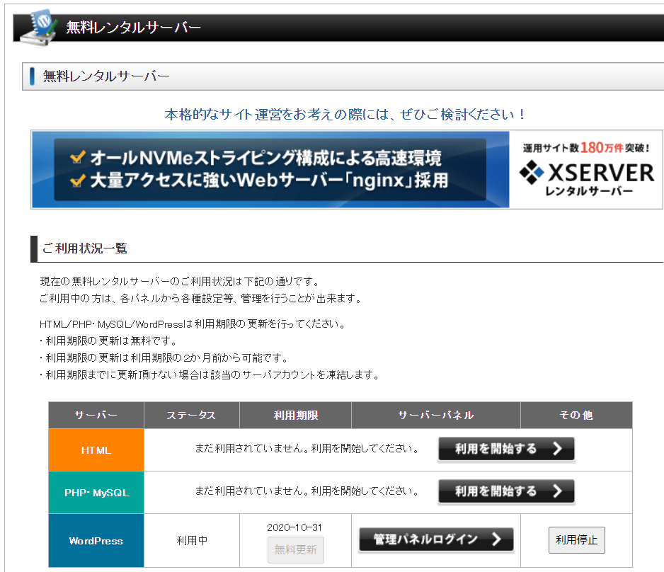

 | 設定押下
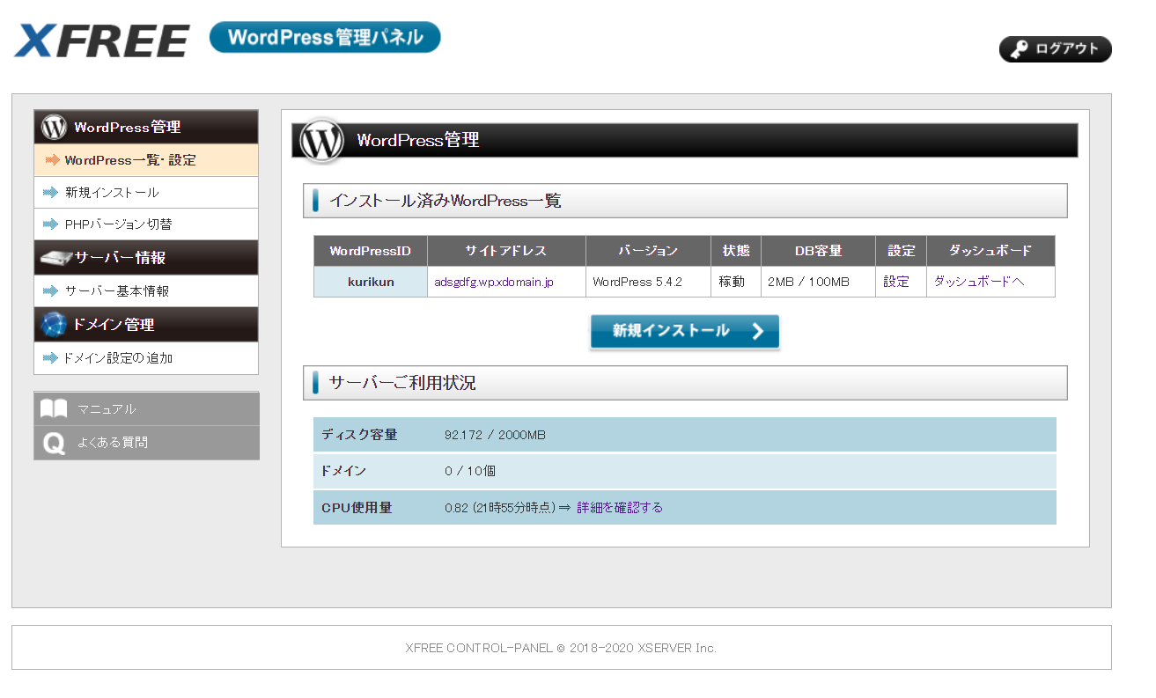

 |  | phpmyadminログイン押下

